Arkusz1
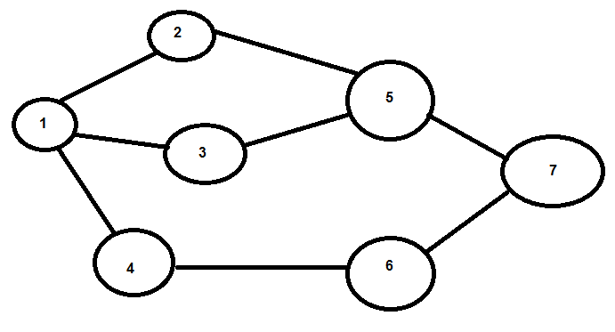
Przykład: |  |  |  |  | Topologia:
M | 7 |  | Liczba przeplywow=marketow
P | 2 |  | Liczba przeplywow=kupcow

Rozmieszczenie produktow w Nodach
n | l
N1 | A,B
N2 | B,C,D
N3 | A, C
N4 | C,D
N5 | A,B,C,D
N6 | C,D
N7 | A, D

Poczatek i koniec trasy
 | P1 | P2
S | 1 | 2
D | 5 | 6

c - Koszta podróży
i\j | 1 | 2 | 3 | 4 | 5 | 6 | 7
1 | x | 2 | 3 | 3 | x | x | x
2 | 2 | x | x | x | 2 | x | x
3 | 3 | x | x | x | 4 | x | x
4 | 3 | x | x | x | x | 4 | x
5 | x | 2 | 4 | x | x | x | 2
6 | x | x | x | 4 | x | x | 2
7 | x | x | x | x | 2 | 2 | x

b - koszt zakupu produktu l w danym nodzie |  |  |  |  |  | D - zapotrzebowanie na produkt l przez kupca p
i\l | A | B | C | D |  | P\l | A | B | C | D
N1 | 2 | 4 | X | X |  | P1 | 3 | 3 | 3 | 5
N2 | X | 2 | 2 | 3 |  | P2 | 4 | 4 | 5 | 0
N3 | 1 | X | 2 | X
N4 | X | X | 2 | 2
N5 | 2 | 2 | 3 | 3 |  | K(p) - zbior VSAs ktory musi byc zakupiony przez flow p [np {A,C,D}]
N6 | X | X | 1 | 2 |  | P\K | K
N7 | 3 | X | X | 1 |  | p1 | {A,B,C,D}
 |  |  |  |  |  | p2 | {A,B,C}
q(i,l) - ilosc produktu l poczatkowo dostepna at market i
i\l | A | B | C | D |  | O - kolejnosc of zakupu produktu
N1 | 5 | 5 | X | X |  | l\p | P1 | P2
N2 | X | 5 | 5 | 2 |  | A | 1 | 2
N3 | 2 | X | 5 | X |  | B | 2 | 1
N4 | X | X | 2 | 2 |  | C | 3 | 3
N5 | 2 | 2 | 2 | 2 |  | D | 4
N6 | X | X | 2 | 2
N7 | 5 | X | X | 2

